Sheet1
Product Customization 产品定制
Basical Information 客户基本信息
Contact 联系方式 | Company 公司 Contact person 姓名 Duty 职位 Contact number 电话 Mail address 邮箱
Usage Condition 使用情况 | □Already used, price is too high 现用产品价格贵，找性价比更高 □Already used, but technical parameter is bad 现用产品性能达不到要求，找改善款 □Project is done, looking for suitable laser, for batch usage 项目成熟，但之前未配激光器,批量引入 □Project is in developing, the same to laser 项目研发中，激光器样品选型
Applications 应用领域
Quatity Needed 需求量 | _______/Year年
Technical Parameters 参数要求
Peak Wavelength 峰值波长 | _______nm □Red红色 □Green绿色 □Blue蓝色 □Purple 蓝紫色
Beam Mode 光斑模式 | □Dot点 □Line一字 □ Cross十字 □Other其他______
Facula/Line Width 光斑/光线宽度 | _______mm
A
α
B
Installation Sketch 安装图示 | 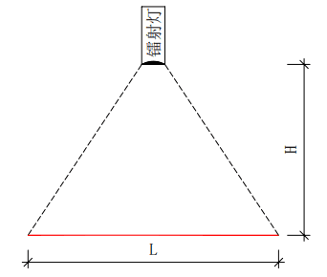 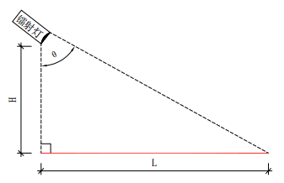 Choose related installation way in above drawing (H: working distance, L: line width，α: installation angle) 请勾选相应的安装方式，H为工作距离__________,L为光线长度____________，α___________度.
Ooutput Power 连续输出功率 | _______mW
Operating Voltage 工作电压 | □3-5V □12-24V □100-240V □Other其他______
Outer Dimension 外形尺寸 | □Diameter直径 ____mm，Length长度 ____mm □Other特殊______
Operating Temperature 工作温度 | □ -10 ℃ ～ + 50 ℃ □Other其他______
Connector 导线接口 | □DC □XS12 □M12 □JST □MOLEX □Other其他_______
Others 其他需求

